Revision History
업무기능분해도
업무기능분해도
BNK 중고차 판매/유통 사이트(모바일) |  |  |  |  | 상세설계서

개 정 이 력

버전 | 변경일 | 변경사유1 | 변경내용2 | 작성자 | 승인자
1.0 | 2017-05-22 | Initial Release | 최초작성 | 윤성원

SA_01현장서비스_목록
1. 화면 UI | 2. 초기표시

 |  | 1) | 화면이동 경로
 |  |  | 공통
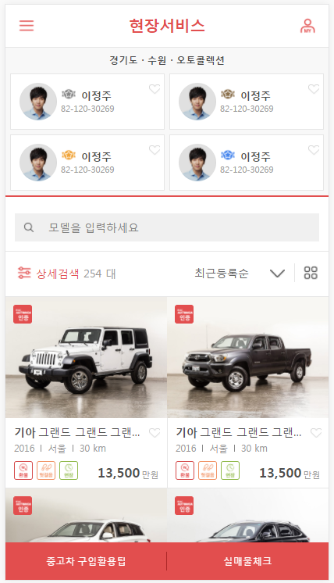

 |  | 2) | 초기표시
1
2

 |  | 3) 항목정의
 |  |  | No. |  | 항목명 |  |  | 대상 | 타입 / 길이 |  | 필수 | 기타
 |  |  | 1 |  | 단지명 |  |  | CARMARKET.INFO_SHOP_VW@CARMARKET.SHOP_LOC_LAT CARMARKET.INFO_SHOP_VW@CARMARKET.SHOP_LOC_LNG |  |  |  | http://pnot.tistory.com/8
3
 |  |  | 2 |  | 소속딜러
4
8
5
6
7
 |  |  | 3 |  | 퀵검색 |  |  | 공통
 |  |  | 4 |  | 상세검색 |  |  | 공통
 |  |  | 5 |  | 총 검색매물수 |  |  | 공통
 |  |  | 6 |  | 표시순 |  |  | 공통
 |  |  | 7 |  | 표시방법 |  |  | 공통
 |  |  | 8 |  | 매물정보 |  |  | 공통
 |  |  | 9 |  | 중고차 구입활용팁 |  |  | static | btn
 |  |  | 10 |  | 실매물체크
 |  |  | 11 |  | 구매비용계산 |  |  | 구매비용계산 (popup) 표시 * 로그인 사용자가 딜러인 경우만 표시
10
버튼 명칭이 실매물체크로 변경되어야함
 |  |  | 12 |  | 체크리스트 |  |  | 체크리스트 (popup) 표시 * 로그인 사용자가 딜러인 경우만 표시
9
 |  |  | 13 |  | 명함발송 |  |  | 명함발송 (popup) 표시 * 로그인 사용자가 딜러인 경우만 표시
11
12
13
14
 |  |  | 14 |  | 실매물체크 |  |  | 차량번호검색 (popup) 표시 * 로그인 사용자가 딜러인 경우만 표시
 |  |  | 15
 |  |  | 16
 |  |  | 17
 |  |  | 18
 |  |  | 19
 |  |  | 20
 |  |  | 21
 |  |  | 22
 |  |  | 23
 |  |  | 24
 |  |  | 25
 |  |  | 26
 |  |  | 27
 |  |  | 28
 |  |  | 29
 |  |  | 30

 |  |  | ▶ Combo Box 참고

 |  | 4) | 동작설명

소속 딜러 정보를 슬라이드 형식으로 4명 이상 표시하는 것으로 변경될 가능성 있음
 |  |  | 1. 위치서비스
 |  |  |  | 1-1. 위치서비스가 ON이 아닌 경우
 |  |  |  |  | 위치서비스켜기 안내 화면표시
 |  |  |  | 1-2. 위치서비스가 ON인 경우
 |  |  |  |  | ※ 현재위치와 가장 가까운 매매단지를 SNCDB에서 조회한다. (http://pnot.tistory.com/8)
 |  |  |  |  | > 현재 위치와 가장 가까운 매매단지를 검색 조건 매매단지의 Default 조건으로 설정한다.
 |  |  |  |  | > 현재 설정된 상세검색조건 매매단지명에 해당하는 매물 목록을 표시한다.
 |  |  |  |  | > 현재 설정된 상세검색조건 매매단지명, 위치 등을 "단지명" 영역에 표시
 |  |  |  |  | > 현재 설정된 상세검색조건 매매단지에 해당하는 딜러 정보 "인증딜러,상위등급,판매량" 순으로 최대 4명의 딜러 정보를 "소속딜러" 영역에 표시한다.

 |  |  |  |  | 1-2-1. 설정된 매매단지에 속한 딜러정보가 0명인 경우, "소속딜러" 영역을 미표시
 |  |  |  |  | 1-2-2. 위치서비스가 ON이나, 통신 장애 등의 문제로, 현재 GPS 좌표를 확인 할 수 없는 경우
 |  |  |  |  |  | > 상세 검색 조건 "매매단지"를 설정하지 않음
 |  |  |  |  |  | > ※ 매물 목록을 전체로 조회 (매물 목록 type은 변경하지 않고, sql에서 제어
 |  |  |  |  |  | > 위치서비스켜기 안내 화면을 표시
 |  |  |  |  |  |  | text 변경 : "현재 위치를 확인 할 수 없습니다."
 |  |  |  |  |  |  | "위치서비스 켜기" 버튼은 미표시
 |  |  |  |  |  |  | "딜러 정보" 영역 미표시

 |  |  |  |  |  |  | ★ 즉, 딜러정보(매매단지) 영역은, 상세 검색 매매 단지 조건이 변경될 때 마다(변경후 검색버튼 클릭시), 비동기로 갱신되어야함

 |  |  | ★Validation Check
 |  |  | NO |  | 항목명 |  |  | 형식 |  | 메시지

SA_02현장서비스_구매비용계산
1. 화면 UI | 2. 초기표시

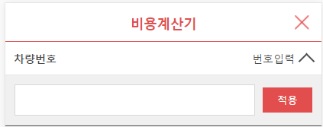
초기표시 : 차량번호 입력란 만 표시한다.
 |  | 1) | 화면이동 경로
 |  |  | 공통

 |  | 2) | 초기표시
1

 |  | 3) 항목정의
 |  |  | No. |  | 항목명 |  | 대상 | 타입 / 길이 |  | 필수 | 기타
 |  |  | 1 |  | 차량번호 |  | CAR_MST.CAR_PLATE_NUM | text
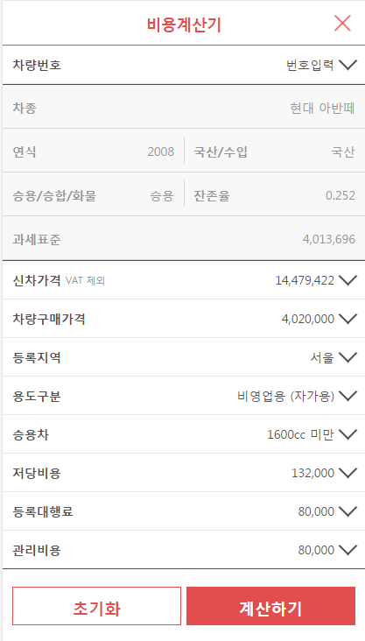
2
 |  |  | 2 |  | 적용중인 차량번호 |  | CAR_MST.CAR_PLATE_NUM | label
3
4
5
 |  |  | 3 |  | 차종 |  | * 차량코드 (10자리)로 참조 (공통) CAR_MST_CAR.CAR_FULL_CODE - CARCODE_FULL_VW.MAKER_NAME - CARCODE_FULL_VW.MODELDETAIL_NAME
6
7
 |  |  | 4 |  | 연식 |  | CAR_MST_CAR.CAR_REG_YEAR
8
 |  |  | 5 |  | 국산/수입 |  | * 차량코드 (10자리)로 참조 (공통) CAR_MST_CAR.CAR_FULL_CODE - CARCODE_FULL_VW.COUNTRY_NAME
9
 |  |  | 6 |  | 승용/승합/화물 |  | * 차량코드 (10자리)로 참조 (공통) CAR_MST_CAR.CAR_FULL_CODE - CARCODE_FULL_VW.KIND_NAME
9
 |  |  | 7 |  | 잔존율 |  | 자동계산 (신차가격 또는 차량 구매가격 변경시 자동계산되어야함) (신차가격 - 판매가격) / 신차가격 * 100 소수점 3자리 반올림, 소수점 2자리까지 표시
 |  |  | 8 |  | 과세표준 |  | 자동계산
 |  |  | 9 |  | 신차가격 |  | 신차가격 찾기 : carmarket.CAR_NEWPRICE_FNC Default : | btn
 |  |  | 10 |  | 차량구매가격 |  | 자동계산 - 저당비용 - 등록대행료 - 관리비용 변경시 자동으로 재표시 * CAR_MST의 판매가격과는 다름
 |  |  | 11 |  | 등록지역 |  | 구매비용계산 (popup) 표시 * 로그인 사용자가 딜러인 경우만 표시
 |  |  | 12 |  | 용도구분 |  | 체크리스트 (popup) 표시 * 로그인 사용자가 딜러인 경우만 표시
 |  |  | 13 |  | 차량분류 |  | 해당 차량의 분류코드에 따라, ITEM 및 타이틀 레이블이 달라짐
 |  |  | 14 |  | 저당비용 |  |  | text
 |  |  | 15 |  | 등록대행료 |  |  | text
 |  |  | 16 |  | 관리비용 |  |  | text
 |  |  | 17
 |  |  | 18
 |  |  | 19
 |  |  | 20
 |  |  | 21
 |  |  | 22
 |  |  | 23
 |  |  | 24
11
 |  |  | 25
 |  |  | 26
 |  |  | 27
 |  |  | 28
 |  |  | 29
 |  |  | 30

 |  |  | ▶ Combo Box 참고

 |  | 4) | 동작설명

 |  |  | 1. 차량분류의 표시
 |  |  |  | 선택중인 차량코드(10자리)에 따라 표시방법이 달라짐
 |  |  | 차량분류 판단 조건
 |  |  |  |  | KIND_CODE | SUB_KIND_CODE
 |  |  | 경차 |  | A | A
 |  |  | 승용차 |  | A
 |  |  | 승합차 |  | C
 |  |  | 화물차 |  | D

 |  |  | ★Validation Check
 |  |  | NO |  | 항목명 |  | 형식 |  | 메시지

Sheet1
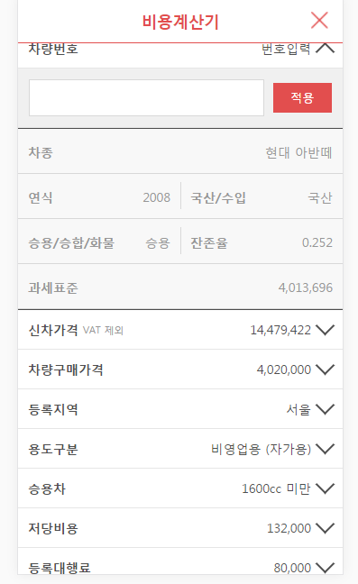

항목 | 설명 | 수정가능 | Sample
차종 | 해당 차량번호의 제조사 모델명 | 수정불가
국산/수입 | 공통코드 : C0005 | 수정불가
 | CarCode 의 1번째 자리가 'A' 국산 / 그외 수입
승용/승합/화물 | 공통코드 : C0006 | 수정가능 | --잔존율 차종 -- INPUT 1: 차종코드 SELECT INFO_REMAIN_CARKIND_FNC('AAA15KAD21') AS REMAIN_CARKIND_CODE ,COMM_CODE_NM_FNC('C0006', INFO_REMAIN_CARKIND_FNC('AAA15KAD21')) AS REMAIN_CARKIND_NAME FROM DUAL;
 | INFO_REMAIN_CARKIND_FNC
년식 | 해당 차량의 년식 | 수정불가
잔존율 |  | 수정불가 | --잔존율 --INPUNT 1: 국가구분(C0005) --INPUT 2: 잔존율차종구분(C0006) --INPUT 3:년식 SELECT INFO_REMAINRATE_FNC(1, 1, 2014) FROM DUAL;
과세표준 | 신차가격*1.1*잔존율 계산 | 수정가능
신차가격 |  | 수정가능 | --잔존율 신차 금액 -- INPUT 1: 차종코드 -- INPUT 2: 연료구분(A0001) -- INPUT 3: 년식 SELECT CAR_NEWPRICE2_FNC('AAA15KAD21', '3', '2012') FROM DUAL;
차량구매가격 | rounddup(과세표준, -4) | 수정가능
 | 과세표준 금액 변동시 자동 변경
등록지역 | 공통코드 : C0004 | 수정불가
 | 각 딜러의 구매항목 관리에서 관리
용도구분 | 공통코드 : C0001 | 수정가능
차종구분 | 공통코드 : C0006 | 수정가능
상세차종구분 | 공통코드 : C0003 | 수정가능
공채할인비 | 과세표준*공채매입율*공채할인율 | 수정가능 | -- INPUT 1 : 차량용도구분(C0001) -- INPUT 2 : 차종구분(C0006) -- INPUT 3 : 상세차종구분(C0003) -- INPUT 4 : 이전등록지역(C0004) -- INPUT 5 : 과세표준 SELECT INFO_BOND_DISCAMT_FNC(1,1,3, 1, 4020000) FROM DUAL;
취등록세(통합) | 차량구매가격*취등록세율 | 수정불가 | --취등록세(통합) --INPUT 1: 차량용도구분(C0001) --INPUT 2: 차종구분(C0002) --INPUT 3: 차량구매가격 SELECT COST_ACTAX_FNC(2, 2, 4020000) FROM DUAL;
인지대 | 각 딜러의 구매항목 관리에서 관리 | 수정불가
증지대 | 각 딜러의 구매항목 관리에서 관리 | 수정불가
번호판교체비 | 각 딜러의 구매항목 관리에서 관리 | 수정불가
저당비용 | 각 딜러의 구매항목 관리에서 관리 | 수정불가
등록대행료 | 각 딜러의 구매항목 관리에서 관리 | 수정불가
관리비용 | 각 딜러의 구매항목 관리에서 관리 | 수정불가
총구매비용 합계 | 차량구매가격 + 취등록세(통합) + 공채할인비 + 인지대 + 증지대 + 번호판교체비 + 저당비용 + 등록대행료 + 관리비용 | 수정불가

SA_02현장서비스_체크리스트
1. 화면 UI | 2. 초기표시

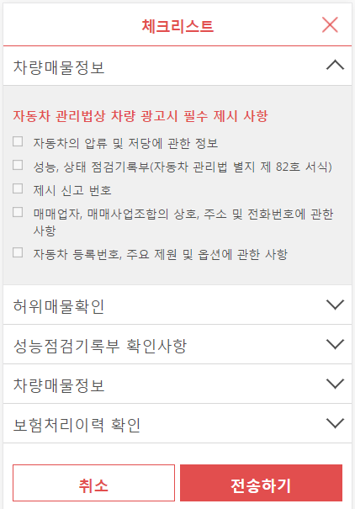
 |  | 1) | 화면이동 경로
 |  |  | 공통

1
 |  | 2) | 초기표시

2

3
LOOP
 |  | 3) 항목정의
 |  |  | No. |  | 항목명 |  | 대상 | 타입 / 길이 |  | 필수 | 기타
 |  |  | 1 |  | title |  | 공통코드 | text
 |  |  | 2 |  | sub-title |  |  | label
 |  |  | 3 |  | item
 |  |  | 4 |  | 연식 |  | CAR_MST_CAR.CAR_REG_YEAR
 |  |  | 5 |  | 국산/수입 |  | * 차량코드 (10자리)로 참조 (공통) CAR_MST_CAR.CAR_FULL_CODE - CARCODE_FULL_VW.COUNTRY_NAME
 |  |  | 6 |  | 승용/승합/화물 |  | * 차량코드 (10자리)로 참조 (공통) CAR_MST_CAR.CAR_FULL_CODE - CARCODE_FULL_VW.KIND_NAME
 |  |  | 7 |  | 잔존율 |  | 자동계산 (신차가격 또는 차량 구매가격 변경시 자동계산되어야함) (신차가격 - 판매가격) / 신차가격 * 100 소수점 3자리 반올림, 소수점 2자리까지 표시
 |  |  | 8 |  | 과세표준 |  | 자동계산
 |  |  | 9 |  | 신차가격 |  | 신차가격 찾기 : carmarket.CAR_NEWPRICE_FNC Default : | btn
 |  |  | 10 |  | 차량구매가격 |  | 자동계산 - 저당비용 - 등록대행료 - 관리비용 변경시 자동으로 재표시 * CAR_MST의 판매가격과는 다름
 |  |  | 11 |  | 등록지역 |  | 구매비용계산 (popup) 표시 * 로그인 사용자가 딜러인 경우만 표시
 |  |  | 12 |  | 용도구분 |  | 체크리스트 (popup) 표시 * 로그인 사용자가 딜러인 경우만 표시
 |  |  | 13 |  | 차량분류 |  | 해당 차량의 분류코드에 따라, ITEM 및 타이틀 레이블이 달라짐
 |  |  | 14 |  | 저당비용 |  |  | text
 |  |  | 15 |  | 등록대행료 |  |  | text
 |  |  | 16 |  | 관리비용 |  |  | text
 |  |  | 17
 |  |  | 18
 |  |  | 19
 |  |  | 20
 |  |  | 21
 |  |  | 22
 |  |  | 23
 |  |  | 24
11
 |  |  | 25
 |  |  | 26
 |  |  | 27
 |  |  | 28
 |  |  | 29
 |  |  | 30

 |  |  | ▶ Combo Box 참고

 |  | 4) | 동작설명

 |  |  | 1. 차량분류의 표시
 |  |  |  | 선택중인 차량코드(10자리)에 따라 표시방법이 달라짐
 |  |  | 차량분류 판단 조건
 |  |  |  |  | KIND_CODE | SUB_KIND_CODE
 |  |  | 경차 |  | A | A
 |  |  | 승용차 |  | A
 |  |  | 승합차 |  | C
 |  |  | 화물차 |  | D

 |  |  | ★Validation Check
 |  |  | NO |  | 항목명 |  | 형식 |  | 메시지

